Теория
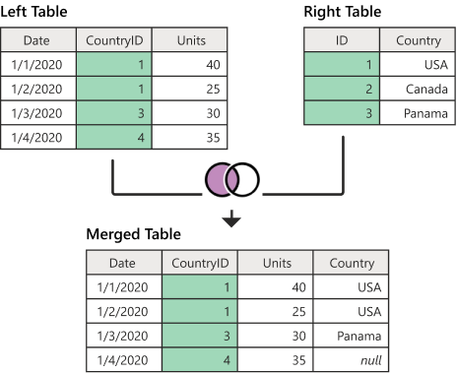
Merge left outer
Сохраняет все строки из левой таблицы и приводит к любым соответствующим строкам из правой таблицы

